BISCUIT
Key | Category | MBD Reporting | MBD Type | JAN13 | FEB13 | MAR13 | APR13 | MAY13 | JUN13 | JUL13 | AUG13 | SEP13 | OCT13 | NOV13 | DEC13 | JAN14 | FEB14 | MAR14 | APR14 | MAY14 | JUN14 | JUL14 | AUG14 | SEP14 | OCT14 | NOV14 | DEC14 | JAN15 | FEB15 | MAR15 | APR15 | MAY15 | JUN15 | JUl15 | AUG15 | SEPT15 | OCT15 | NOV15 | DEC15 | JAN16 | FEB16 | MAR16 | APR16 | MAY16 | JUN16 | JUL16 | AUG16 | SEP16 | OCT16 | NOV16 | DEC16
Biscuit Indonesia | Biscuit | Indonesia | Total Country | 33,472,708.60 | 30,161,260.50 | 33,895,039.00 | 32,794,728.40 | 33,975,566.30 | 33,595,068.40 | 39,003,897.90 | 52,083,597.30 | 29,888,210.90 | 32,477,509.60 | 32,019,617.80 | 34,107,359.20 | 35,572,121.60 | 31,780,796.40 | 34,919,903.20 | 32,889,968.60 | 33,585,451.00 | 32,861,491.20 | 46,515,425.30 | 40,999,501.80 | 28,904,773.60 | 29,997,537.30 | 30,169,888.80 | 31,262,677.00 | 32,320,006.04 | 30,084,697.06 | 33,190,139.95 | 32,297,091.95 | 32,915,981.51 | 34,758,916.76 | 56,639,596.95 | 29,941,433.67 | 29,522,488.87 | 31,821,697.62 | 30,942,673.62 | 33,736,590.99 | 34,522,264.01 | 32,911,345.9 | 36,758,609.6 | 35,872,499.2 | 37,605,842.8 | 43,556,670.3 | 53,324,814.9

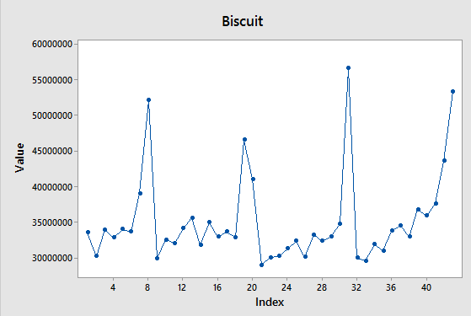
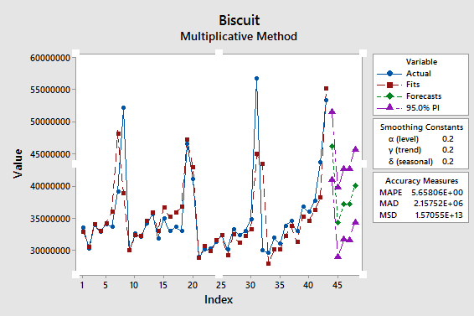
JAN13 | 33472708.6
FEB13 | 30161260.5
MAR13 | 33895039
APR13 | 32794728.4
MAY13 | 33975566.3
JUN13 | 33595068.4
JUL13 | 39003897.9
AUG13 | 52083597.3
SEP13 | 29888210.9
OCT13 | 32477509.6
NOV13 | 32019617.8
DEC13 | 34107359.2
JAN14 | 35572121.6
FEB14 | 31780796.4
MAR14 | 34919903.2
APR14 | 32889968.6
MAY14 | 33585451
JUN14 | 32861491.2
JUL14 | 46515425.3
AUG14 | 40999501.8
SEP14 | 28904773.6
OCT14 | 29997537.3
NOV14 | 30169888.8
DEC14 | 31262677
JAN15 | 32320006.044
FEB15 | 30084697.062
MAR15 | 33190139.95
APR15 | 32297091.954
MAY15 | 32915981.512
JUN15 | 34758916.762
JUl15 | 56639596.952
AUG15 | 29941433.666
SEPT15 | 29522488.874
OCT15 | 31821697.625
NOV15 | 30942673.622
DEC15 | 33736590.994
JAN16 | 34522264.012
FEB16 | 32911345.948
MAR16 | 36758609.563
APR16 | 35872499.236
MAY16 | 37605842.815 |  | SUMMARY
JUN16 | 43556670.315
JUL16 | 53324814.901 |  | Period Forecast Lower Upper
AUG16 | 46142939 |  | AUG16 46142939 40857113 51428764
SEP16 | 34288570 |  | SEP16 34288570 28919932 39657207
OCT16 | 37065723 |  | 0CT16 37065723 31604750 42526696
NOV16 | 37054992 |  | NOV16 37054992 31492635 42617350
DEC16 | 39945420 |  | DEC16 39945420 34273113 45617726

SYRUP
Key | Category | MBD Reporting | MBD Type | JAN13 | FEB13 | MAR13 | APR13 | MAY13 | JUN13 | JUL13 | AUG13 | SEP13 | OCT13 | NOV13 | DEC13 | JAN14 | FEB14 | MAR14 | APR14 | MAY14 | JUN14 | JUL14 | AUG14 | SEP14 | OCT14 | NOV14 | DEC14 | JAN15 | FEB15 | MAR15 | APR15 | MAY15 | JUN15 | JUl15 | AUG15 | SEPT15 | OCT15 | NOV15 | DEC15 | JAN16 | FEB16 | MAR16 | APR16 | MAY16 | JUN16 | JUL16 | AUG16 | SEP16 | OCT16 | NOV16 | DEC16
Syrup Indonesia | Syrup | Indonesia | Total Country | 2,958,249.50 | 2,268,665.30 | 2,457,099.80 | 2,634,060.00 | 2,840,628.70 | 3,708,800.00 | 17,804,816.40 | 28,440,578.00 | 4,767,554.60 | 3,891,307.50 | 3,035,159.00 | 2,779,033.30 | 2,467,565.80 | 1,778,278.10 | 2,088,818.70 | 2,171,560.20 | 4,029,773.60 | 6,511,409.20 | 33,829,052.40 | 17,155,878.90 | 3,504,885.50 | 3,804,320.80 | 3,384,920.10 | 2,946,725.60 | 2,624,748.27 | 1,779,588.37 | 2,064,748.09 | 2,119,795.88 | 2,572,533.67 | 14,257,150.26 | 34,756,147.39 | 6,287,581.39 | 3,202,679.99 | 3,261,222.45 | 2,715,896.02 | 2,630,807.76 | 2,798,567.14 | 2,159,308.7 | 2,092,804.4 | 2,384,040.1 | 3,949,670.5 | 23,030,886.2 | 24,667,063.8

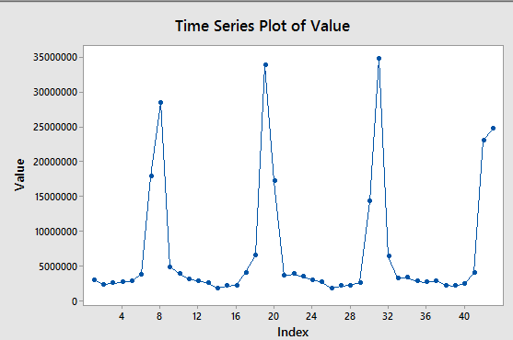
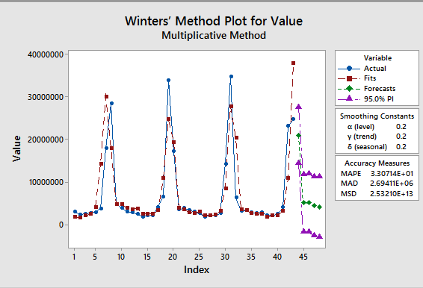
JAN13 | 2958249.5
FEB13 | 2268665.3
MAR13 | 2457099.8
APR13 | 2634060
MAY13 | 2840628.7
JUN13 | 3708800
JUL13 | 17804816.4
AUG13 | 28440578
SEP13 | 4767554.6
OCT13 | 3891307.5
NOV13 | 3035159
DEC13 | 2779033.3
JAN14 | 2467565.8
FEB14 | 1778278.1
MAR14 | 2088818.7
APR14 | 2171560.2
MAY14 | 4029773.6
JUN14 | 6511409.2
JUL14 | 33829052.4
AUG14 | 17155878.9
SEP14 | 3504885.5
OCT14 | 3804320.8
NOV14 | 3384920.1
DEC14 | 2946725.6
JAN15 | 2624748.2694
FEB15 | 1779588.3689
MAR15 | 2064748.0858
APR15 | 2119795.8781
MAY15 | 2572533.6694
JUN15 | 14257150.257
JUl15 | 34756147.391
AUG15 | 6287581.3874
SEPT15 | 3202679.9948
OCT15 | 3261222.4476
NOV15 | 2715896.0244
DEC15 | 2630807.7573
JAN16 | 2798567.1363
FEB16 | 2159308.6831
MAR16 | 2092804.4476
APR16 | 2384040.1377
MAY16 | 3949670.4929
JUN16 | 23030886.235
JUL16 | 24667063.798 |  | Period Forecast Lower Upper
AUG16 | 14742398.328 |  | AUG16 20903868 14303425 27504311
SEP16 | 10544066.341 |  | SEP16 5013997 -1689853 11717847
OCT16 | 8768087.9434 |  | OCT16 5016478 -1802672 11835628
NOV16 | 8016813.5618 |  | NOV16 4328129 -2617621 11273879
DEC16 | 7699009.4729 |  | DEC16 4086970 -2996074 11170014

 |  |  | Y | 4307737 | Tambah | 0.42302

 |  |  | 48 | 14742398.328 |  | 10434661.328
 |  |  | 49 | 10544066.341 |  | 6236329.3406
 |  |  | 50 | 8768087.9434 |  | 4460350.9434
 |  |  | 51 | 8016813.5618 |  | 3709076.5618
 |  |  | 52 | 7699009.4729 |  | 3391272.4729

Syrup Final
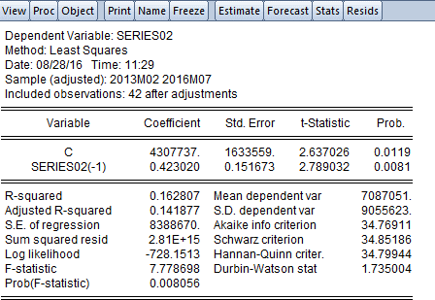
Y | 4307737 | Tambah | 0.42302

Analgesic
Key | Category | MBD Reporting | MBD Type | JAN13 | FEB13 | MAR13 | APR13 | MAY13 | JUN13 | JUL13 | AUG13 | SEP13 | OCT13 | NOV13 | DEC13 | JAN14 | FEB14 | MAR14 | APR14 | MAY14 | JUN14 | JUL14 | AUG14 | SEP14 | OCT14 | NOV14 | DEC14 | JAN15 | FEB15 | MAR15 | APR15 | MAY15 | JUN15 | JUl15 | AUG15 | SEPT15 | OCT15 | NOV15 | DEC15 | JAN16 | FEB16 | MAR16 | APR16 | MAY16 | JUN16 | JUL16 | AUG16 | SEP16 | OCT16 | NOV16 | DEC16
Analgesic And Cold Remedies Indonesia | Analgesic And Cold Remedies | Indonesia | Total Country | 401,380.70 | 377,213.20 | 425,671.80 | 397,281.10 | 397,607.00 | 377,133.50 | 392,716.80 | 389,760.70 | 385,840.70 | 379,256.50 | 361,485.70 | 383,571.40 | 390,604.00 | 366,233.30 | 403,886.30 | 359,566.50 | 366,456.50 | 349,115.50 | 361,700.60 | 370,446.30 | 355,057.50 | 358,521.60 | 345,159.90 | 362,274.90 | 361,388.30 | 336,877.17 | 381,135.01 | 347,900.19 | 369,567.65 | 348,928.08 | 351,615.80 | 362,997.24 | 333,510.77 | 340,290.29 | 322,448.11 | 342,008.30 | 338,516.50 | 325,425.6 | 354,641.0 | 337,736.0 | 344,315.2 | 324,665.6 | 340,961.1

JAN13 | 401380.7
FEB13 | 377213.2
MAR13 | 425671.8
APR13 | 397281.1
MAY13 | 397607
JUN13 | 377133.5
JUL13 | 392716.8
AUG13 | 389760.7
SEP13 | 385840.7
OCT13 | 379256.5
NOV13 | 361485.7
DEC13 | 383571.4
JAN14 | 390604
FEB14 | 366233.3
MAR14 | 403886.3
APR14 | 359566.5
MAY14 | 366456.5
JUN14 | 349115.5
JUL14 | 361700.6
AUG14 | 370446.3
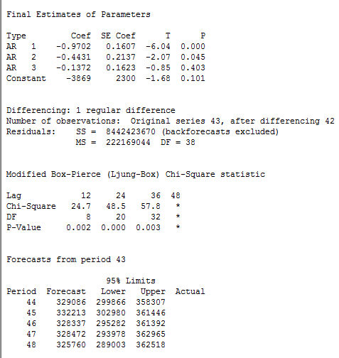
SEP14 | 355057.5
OCT14 | 358521.6
NOV14 | 345159.9
DEC14 | 362274.9
JAN15 | 361388.30479
FEB15 | 336877.16809
MAR15 | 381135.00837
APR15 | 347900.19102
MAY15 | 369567.65083
JUN15 | 348928.07927
JUl15 | 351615.79974
AUG15 | 362997.24341
SEPT15 | 333510.77415
OCT15 | 340290.29389
NOV15 | 322448.11001
DEC15 | 342008.29862
JAN16 | 338516.50247
FEB16 | 325425.59766
MAR16 | 354641.04038
APR16 | 337736.0089
MAY16 | 344315.19615
JUN16 | 324665.64003
JUL16 | 340961.05913
AUG16
SEP16
OCT16
NOV16 |  |  |  |  | Period Forecast Lower Upper Actual
DEC16 |  |  |  |  | 44 329086 299866 358307
 |  |  |  |  | 45 332213 302980 361446
 |  |  |  |  | 46 328337 295282 361392
 |  |  |  |  | 47 328472 293978 362965
 |  |  |  |  | 48 325760 289003 362518

Margarin
Key | Category | MBD Reporting | MBD Type | JAN13 | FEB13 | MAR13 | APR13 | MAY13 | JUN13 | JUL13 | AUG13 | SEP13 | OCT13 | NOV13 | DEC13 | JAN14 | FEB14 | MAR14 | APR14 | MAY14 | JUN14 | JUL14 | AUG14 | SEP14 | OCT14 | NOV14 | DEC14 | JAN15 | FEB15 | MAR15 | APR15 | MAY15 | JUN15 | JUl15 | AUG15 | SEPT15 | OCT15 | NOV15 | DEC15 | JAN16 | FEB16 | MAR16 | APR16 | MAY16 | JUN16 | JUL16 | AUG16 | SEP16 | OCT16 | NOV16 | DEC16
Margarine Indonesia | Margarine | Indonesia | Total Country | 2,916,777.20 | 2,702,049.80 | 2,838,795.00 | 2,799,959.80 | 3,068,889.10 | 2,872,587.80 | 3,566,120.70 | 4,803,972.60 | 2,821,145.60 | 2,727,056.90 | 2,546,357.30 | 2,608,938.00 | 2,752,844.00 | 2,411,121.40 | 2,755,403.80 | 2,673,729.30 | 2,636,439.30 | 2,766,765.30 | 3,896,461.30 | 3,506,889.20 | 2,618,223.90 | 2,840,504.10 | 2,507,458.60 | 2,682,142.00 | 2,604,295.19 | 2,286,689.77 | 2,651,952.00 | 2,328,074.13 | 2,623,276.84 | 2,910,392.05 | 3,980,354.30 | 2,658,953.14 | 2,697,866.60 | 2,732,600.34 | 2,444,438.07 | 2,614,149.52 | 2,710,428.41 | 2,738,576.1 | 2,812,803.4 | 2,762,878.9 | 2,937,034.8 | 3,635,769.7 | 4,403,041.4

JAN13 | 2916777.2
FEB13 | 2702049.8
MAR13 | 2838795
APR13 | 2799959.8
MAY13 | 3068889.1
JUN13 | 2872587.8
JUL13 | 3566120.7
AUG13 | 4803972.6
SEP13 | 2821145.6
OCT13 | 2727056.9
NOV13 | 2546357.3
DEC13 | 2608938
JAN14 | 2752844
FEB14 | 2411121.4
MAR14 | 2755403.8
APR14 | 2673729.3
MAY14 | 2636439.3
JUN14 | 2766765.3
JUL14 | 3896461.3
AUG14 | 3506889.2
SEP14 | 2618223.9
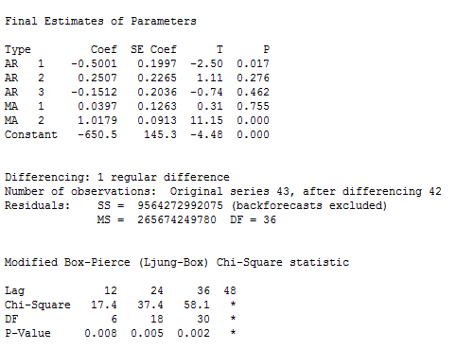
OCT14 | 2840504.1 |  |  |  |  |  |  |  |  | Period | Actual | Forecast | % error
NOV14 | 2507458.6 |  |  |  |  |  |  |  |  | JAN16 | 2710428.4101 | 2859142 | 2%
DEC14 | 2682142 |  |  |  |  |  |  |  |  | FEB16 | 2738576.1395 | 2654329 | 3%
JAN15 | 2604295.189 |  |  |  |  |  |  |  |  | MAR16 | 2812803.3998 | 2794196 | 1%
FEB15 | 2286689.7686 |  |  |  |  |  |  |  |  | APR16 | 2762878.9066 | 2760946 | 0%
MAR15 | 2651952.0042 |  |  |  |  |  |  |  |  | MAY16 | 2937034.7954 | 3031006 | 3%
APR15 | 2328074.1343 |  |  |  |  |  |  |  |  | JUN16 | 3635769.7159 | 2841146 | 22%
MAY15 | 2623276.8417 |  |  |  |  |  |  |  |  | JUL16 | 4403041.3823 | 3531416 | 20%
JUN15 | 2910392.0505
JUl15 | 3980354.2985
AUG15 | 2658953.1352
SEPT15 | 2697866.5988
OCT15 | 2732600.3445
NOV15 | 2444438.0652
DEC15 | 2614149.5235
JAN16 | 2710428.4101
FEB16 | 2738576.1395
MAR16 | 2812803.3998
APR16 | 2762878.9066
MAY16 | 2937034.7954
JUN16 | 3635769.7159
JUL16 | 4403041.3823
AUG16 | 3538937
SEP16 | 2882088 |  |  | 148713.58992 |  | Period Forecast Lower Upper Actual
OCT16 | 2877247 |  |  | 84247.139509 |  | 44 3538937 2528479 4549395
NOV16 | 2844986 |  |  | 18607.399753 |  | 45 2882088 1769766 3994411
DEC16 | 2958581 |  |  | 1932.9065871 |  | 46 2877247 1764295 3990198
 |  |  |  | 93971.204627 |  | 47 2844986 1729462 3960510
 |  |  |  | 794623.71595 |  | 48 2958581 1838578 4078583
 |  |  |  | 871625.38232

Cough Syrup
Key | JAN15 | FEB15 | MAR15 | APR15 | MAY15 | JUN15 | JUl15 | AUG15 | SEPT15 | OCT15 | NOV15 | DEC15 | JAN16 | FEB16 | MAR16 | APR16 | MAY16 | JUN16 | JUL16 | AUG16 | SEP16 | OCT16 | NOV16 | DEC16
Cough Syrup Indonesia | 102,946.52 | 100,956.24 | 115,043.13 | 105,124.76 | 106,235.15 | 105,106.47 | 106,070.05 | 107,861.32 | 104,573.45 | 107,814.33 | 102,728.74 | 103,601.86 | 100,133.42 | 97,197.5 | 109,614.3 | 104,377.5 | 106,351.8 | 98,702.0 | 105,757.8

JAN15 | 102946.51735
FEB15 | 100956.23812
MAR15 | 115043.12603
APR15 | 105124.76416
MAY15 | 106235.14505
JUN15 | 105106.46789
JUl15 | 106070.05026
AUG15 | 107861.31786
SEPT15 | 104573.45229
OCT15 | 107814.33045
NOV15 | 102728.74353
DEC15 | 103601.86359
JAN16 | 100133.4185
FEB16 | 97197.468332
MAR16 | 109614.32925
APR16 | 104377.54538
MAY16 | 106351.81753
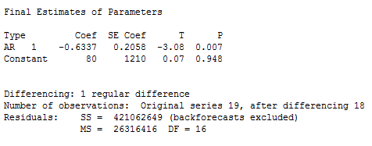
JUN16 | 98701.956443 |  |  |  | Period | Forecast | Actual | % error
JUL16 | 105757.82032 |  |  |  | JAN16 | 101925 | 100133.4185 | 2%
AUG16 | 101367 |  |  |  | FEB16 | 99934 | 97197.468332 | 3%
SEP16 | 104230 |  |  |  | MAR16 | 114021 | 109614.32925 | 4%
OCT16 | 102496 |  |  |  | APR16 | 104103 | 104377.54538 | 0%
NOV16 | 103675 |  |  |  | MAY16 | 105213 | 106351.81753 | 1%
DEC16 | 103008 |  |  |  | JUN16 | 104085 | 98701.956443 | 5%
 |  |  |  |  | JUL16 | 105048 | 105757.82032 | 1%

 |  |  |  |  |  |  |  |  |  | Forecasts from period 19

 |  |  | 1791.5815017 |  |  |  |  |  |  | 95% Limits
 |  |  | 2736.5316678 |  |  |  |  |  |  | Period Forecast Lower Upper Actual
 |  |  | 4406.6707526 |  |  |  |  |  |  | 20 101367 91310 111423
 |  |  | 274.54538245 |  |  |  |  |  |  | 21 104230 93520 114940
 |  |  | 1138.8175327 |  |  |  |  |  |  | 22 102496 89292 115699
 |  |  | 5383.0435566 |  |  |  |  |  |  | 23 103675 89497 117852
 |  |  | 709.82032028 |  |  |  |  |  |  | 24 103008 87291 118725

